关系图
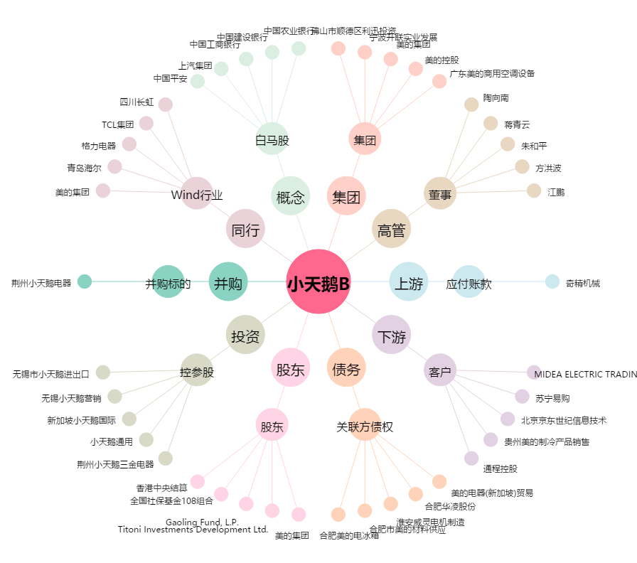
小天鹅B[200418.SZ] - 关系概览图

